Sheet2 (2)
شركة اصول التميز للتجارة
سجل رقم : ‏2511009820‏
كشافات خارجية
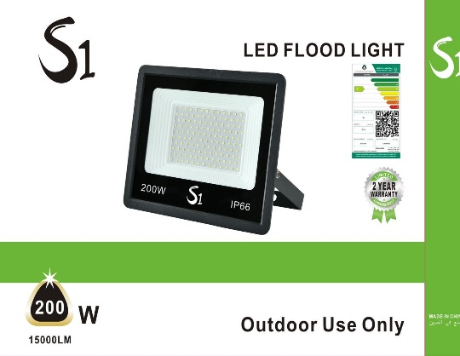
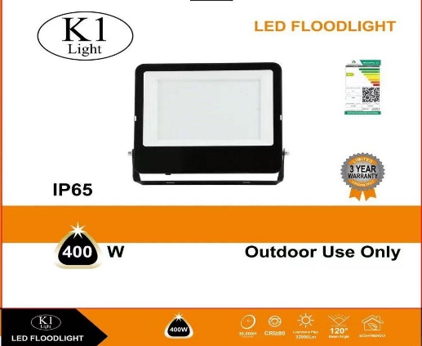
K1 & S1
watt : ●50 ●100 ●200 ●400
 |  |  | ●10
LED : SMD

الكود | الصنف | السعر
G13/SMD/K1/WH/50W | كشاف ليد خارجي 50واط ابيض SMD/K1 | 36
G13/SMD/K1/WW/50W | كشاف ليد خارجي 50واط اصفر SMD/K1 | 36
G13/SMD/K1/4000K/50W | كشاف ليد خارجي 50واط اوف وايت SMD/K1 | 36
G13/SMD/K1/GREEN/50W | كشاف ليد خارجي 50واط اخضر SMD/K1 | 44
G13/SMD/K1/WH/100W | كشاف ليد خارجي 100واط ابيض SMD/K1 | 52
G13/SMD/K1/WW/100W | كشاف ليد خارجي 100واط اصفر SMD/K1 | 52
G13/SMD/K1/4000K/100W | كشاف ليد خارجي 100واط اوف وايت SMD/K1 | 52
G13/SMD/K1/WH/200W | كشاف ليد خارجي 200واط ابيض SMD/K1 | 78
G13/SMD/K1/WW/200W | كشاف ليد خارجي 200واط اصفر SMD/K1 | 78
G13/SMD/K1/4000K/200W | كشاف ليد خارجي 200واط اوف وايت SMD/K1 | 78
G13/SMD/K1/GREEN/200W | كشاف ليد خارجي 200واط اخضر SMD/K1 | 95
G13/SMD/K1/WH/400W | كشاف ليد خارجي 400واط ابيض SMD/K1 | 135
G13/SMD/K1/WW/400W | كشاف ليد خارجي 400واط اصفر SMD/K1 | 135
G13/SMD/K1/4000K/400W | كشاف ليد خارجي 400واط اوف وايت SMD/K1 | 135
SU/GA/01/SMD/S1/WH/50W | كشاف ليد خارجي 50واط ابيض SMD/S1 | 25
SU/GA/01/SMD/S1/WW/50W | كشاف ليد خارجي 50واط اصفر SMD/S1 | 25
SU/GA/01/SMD/S1/4000K/50W | كشاف ليد خارجي 50واط اوف وايت SMD/S1 | 25
SU/GA/01/SMD/S1/GREEN/50W | كشاف ليد خارجي 50واط اضاءة اخضر SMD/S1 | 27
SU/GA/01/SMD/S1/WH/100W | كشاف ليد خارجي 100واط ابيض SMD/S1 | 33
SU/GA/01/SMD/S1/WW/100W | كشاف ليد خارجي 100واط اصفر SMD/S1 | 33
SU/GA/01/SMD/S1/4000K/100W | كشاف ليد خارجي 100واط اوف وايت SMD/S1 | 33
SU/GA/01/SMD/S1/GREEN/100W | كشاف ليد خارجي 100واط اضاءة اخضر SMD/S1 | 36
SU/GA/01/SMD/WH/200W/S1 | كشاف ليد خارجي 200واط ابيض S1/SMD | 65
SU/GA/01/SMD/WW/200W/S1 | كشاف ليد خارجي 200واط اصفر S1/SMD | 65
SU/GA/01/SMD/4000K/200W/S1 | كشاف ليد خارجي 200واط اوف وايت S1/SMD | 65
SU/GA/01/SMD/GREEN/200W/S1 | كشاف ليد خارجي 200واط اخضر S1/SMD | 70
SU/GA/01/SMD/WH/400W/S1 | كشاف ليد خارجي 400واط ابيض S1/SMD | 100
SU/GA/01/SMD/WW/400W/S1 | كشاف ليد خارجي 400واط اصفر S1/SMD | 100
SU/GA/01/SMD/4000K/400W/S1 | كشاف ليد خارجي 400واط اوف وايت S1/SMD | 100

شركة اصول التميز للتجارة
سجل رقم : ‏2511009820‏
كشافات خارجية
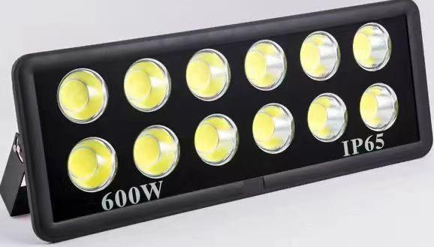
TM & MT

watt : ●50 ●100 ●150 ●200 ●300 ●400 ●500 ●600 ●800 ●1000
LED : SMD

الكود | الصنف | السعر
100W/WH/SMD/TM | كشاف ليد خارجي 100واط ابيض التميز SMD | 52
100W/GR/SMD/TM | كشاف ليد خارجي 100واط اخضر التميز SMD | 59
100W/RGB/SMD | كشاف ليد خارجي 100واط SMD مشكل TM | 80
150W/WH/SMD/TM | كشاف ليد خارجي 150واط ابيض التميز SMD | 65
150W/WW/SMD/TM | كشاف ليد خارجي 150واط اصفر التميز SMD | 65
150W/GR/SMD/TM | كشاف ليد خارجي 150واط اخضر التميز SMD | 80
150W/RGB/SMD | كشاف ليد خارجي 150واط SMD مشكل TM | 120
200W/WH/SMD/TM | كشاف ليد خارجي 200واط ابيض التميز SMD | 78
200W/WW/SMD/TM | كشاف ليد خارجي 200واط اصفر التميز SMD | 78
200W/GR/SMD/TM | كشاف ليد خارجي 200واط اخضر التميز SMD | 95
200w/SMD/RGB/TM | كشاف ليد خارجي 200واط SMD مشكل TM | 150
A164/200W GY-WH | كشاف ليد خارجي 200واط جرم رمادي SMD ابيض | 210
300W/WH/SMD/TM | كشاف ليد خارجي 300واط ابيض التميز SMD | 129
300W/WW/SMD/TM | كشاف ليد خارجي 300واط اصفر التميز SMD | 129
400W/WH/SMD/TM | كشاف ليد خارجي 400واط ابيض التميز SMD | 135
400W/WW/SMD/TM | كشاف ليد خارجي 400واط اصفر التميز SMD | 135
KY/50W/WH | كشاف خارجي عدسة داخلية 50واط اضاءة ابيض KY | 42
KY/50W/WW | كشاف خارجي عدسة داخلية 50واط اضاءة اصفر KY | 42
KY/TGDFDFC/100/WW | كشاف خارجي عدسة داخلية 100واط اصفر KY | 60
KY/TGDFDFC/100/WH | كشاف خارجي عدسة داخلية 100واط ابيض KY | 60
KY/150W/WH | كشاف خارجي عدسة داخلية 150واط اضاءة ابيض KY | 90
KY/150W/WW | كشاف خارجي عدسة داخلية 150واط اضاءة اصفر KY | 90
KY/200W/WH | كشاف خارجي عدسة داخلية 200واط ابيض KY | 110
KY/200W/WW | كشاف خارجي عدسة داخلية 200واط اصفر KY | 110
KY/TGDFDFC/300/WH | كشاف خارجي عدسة داخلية 300واط ابيض KY | 160
KY/TGDFDFC/300/WW | كشاف خارجي عدسة داخلية 300واط اصفر KY | 160
KY/TGDFDFC/400/WH | كشاف خارجي عدسة داخلية 400واط ابيض KY | 165
KY/TGDFDFC/400/WW | كشاف خارجي عدسة داخلية 400واط اصفر KY | 185
KY/500W/WW | كشاف خارجي عدسة داخلية 500واط اصفر KY | 240
KY/TGDFDFC/500/WH | كشاف خارجي عدسة داخلية 500واط ابيض KY | 240
KY/TGDD/600W/WH/MT | كشاف خارجي عدسة داخلية 600واط ابيض KY/MT | 220
KY/TGDD/800W/WH/MT | كشاف خارجي عدسة داخلية 800واط ابيض MT/KY | 370
KY/TGDD/1000W/WH/MT | كشاف خارجي عدسة داخلية 1000واط ابيض MT/KY | 495

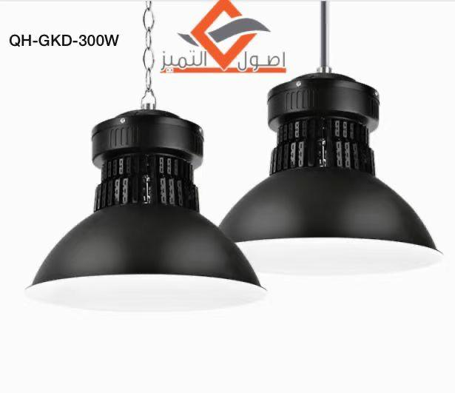
شركة اصول التميز للتجارة
سجل رقم : ‏2511009820‏
كشافات هنجر
K1 & TM
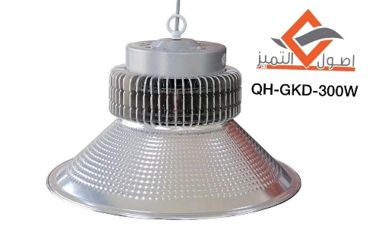
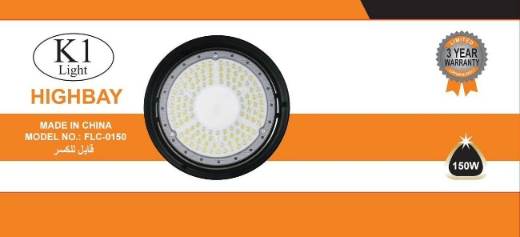

watt : ●100 ●150 ●200 ●300
LED : SMD

الكود | الصنف | السعر
HB/150W/4000K/K1 | كشاف هنجر اسود هاي باي 150واط اضاءة اوف وايت K1 | 95
HB/150W/WH/K1 | كشاف هنجر اسود هاي باي 150واط اضاءة ابيض K1 | 95
HB/150W/4000K/TM | كشاف هنجر اسود هاي باي 150واط اضاءة اوف وايت HB/150W | 95
HB/150W/WH/TM | كشاف هنجر اسود هاي باي 150واط اضاءة ابيض HB/6500K | 95
HB/200W/4000K/K1 | كشاف هنجر اسود هاي باي 200واط اضاءة اوف وايت k1 | 115
HB/200W/WH/K1 | كشاف هنجر اسود هاي باي 200واط اضاءة ابيض K1 | 115
HB/200W/4000K/TM | كشاف هنجر اسود هاي باي 200واط اضاءة اوف وايت HB/200W | 115
HB/200W/WH/TM | كشاف هنجر اسود هاي باي 200واط اضاءة ابيض HB/200W | 115
QH-GKD/2995/150W/WH | كشاف هنجر علاقي ليد 150واط SMD ابيض | 95
QH/GKD/150W/4000K | كشاف هنجر علاقي ليد 150واط SMD اوف وايت | 95
QH/GKD/200W/WH | كشاف هنجر علاقي ليد 200واط SMD ابيض | 100
QH/GKD/200W/4000K | كشاف هنجر علاقي ليد 200واط SMD اوف وايت | 100
QH/GKD/200W/BK+WH | كشاف هنجر علاقي ليد 200واط SMD جرم اسود اضاءة ابيض | 135
QH/GKD/200W/BK+4000K | كشاف هنجر علاقي ليد 200واط SMD جرم اسود اضاءة اوف وايت | 135
QH/GKD/300W/WH | كشاف هنجر علاقي ليد 300واط SMD ابيض | 110
QH/GKD/300W/4000K | كشاف هنجر علاقي ليد 300واط SMD اوف وايت | 110
QH/GKD/300W/BK+WH | كشاف هنجر علاقي ليد 300واط SMD جرم اسود اضاءة ابيض | 165
QH/GKD/300W/BK+4000K | كشاف هنجر علاقي ليد 300واط SMD جرم اسود اضاءة اوف وايت | 165
QH/LED/HIGHTBAY/E27/100W/WH | كشاف هنجر ليد 100واط ابيض قاعدة E27 | 28
QH/LED/HIGHTBAY/E27/100W/WW | كشاف هنجر ليد 100واط اصفر قاعدة E27 | 28

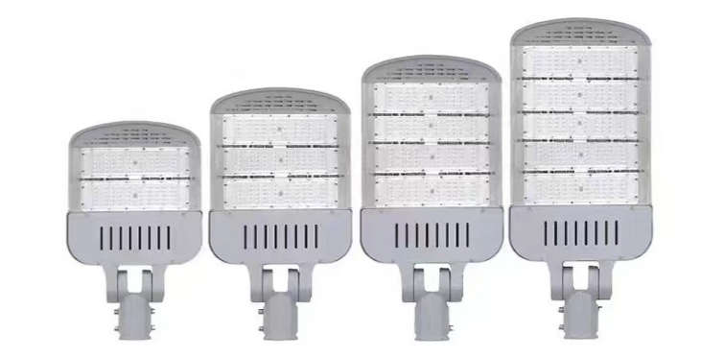
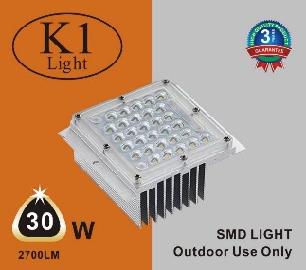
شركة اصول التميز للتجارة
سجل رقم : ‏2511009820‏
كشافات شوارع
K1
watt : ●30 ●50 ●100 ●150 ●200 ●250 ●300
LED : SMD

الكود | الصنف | السعر
SU/SL01/SMD/100W/4000K/3Y/K1 | كشاف شوارع SMD بدون خلية 100واط اضاءة اوف وايت ضمان 3سنوات K1 | 106
SU/SL01/SMD/100W/WH/3Y/K1 | كشاف شوارع SMD بدون خليه 100واط اضاءة ابيض ضمان 3سنوات K1 | 106
SU/SL01/SMD/150W/4000K/3Y/K1 | كشاف شوارع SMD بدون خلية 150واط اضاءة اوف وايت ضمان 3سنوات K1 | 125
SU/SL01/SMD/150W/WH/3Y/K1 | كشاف شوارع SMD بدون خلية 150واط اضاءة ابيض ضمان 3سنوات K1 | 125
SU/SL01/SMD/200W/4000K/3Y/K1 | كشاف شوارع SMD بدون خلية 200واط اضاءة اوف وايت ضمان 3سنوات K1 | 144
SU/SL01/SMD/200W/WH/3Y/K1 | كشاف شوارع SMD بدون خلية 200واط اضاءة ابيض ضمان 3سنوات K1 | 144
SU/SL01/SMD/300W/4000K/3Y/K1 | كشاف شوارع SMD بدون خلية 300واط اضاءة اوف وايت ضمان 3سنوات K1 | 206
SU/SL01/SMD/300W/WH/3Y/K1 | كشاف شوارع SMD بدون خلية 300واط اضاءة ابيض ضمان 3سنواتK1 | 206
SU/SL02/SMD/5Y/100W/4000K/K1 | كشاف شوارع SMD مع خلية 100واط اضاءة اوف وايت ضمان 5سنوات K1 | 123
SU/SL02/SMD/5Y/100W/WH/K1 | كشاف شوارع SMD مع خلية 100واط اضاءة ابيض ضمان 5سنوات K1 | 123
SU/SL02/SMD/5Y/150W/4000K/K1 | كشاف شوارع SMD مع خلية 150واط اضاءة اوف وايت ضمان 5سنوات K1 | 150
SU/SL02/SMD/5Y/150W/WH/K1 | كشاف شوارع SMD مع خلية 150واط اضاءة ابيض ضمان 5سنوات K1 | 150
SU/SL02/SMD/5Y/200W/4000K/K1 | كشاف شوارع SMD مع خلية 200واط اضاءة اوف وايت ضمان 5سنوات K1 | 178
SU/SL02/SMD/5Y/200W/WH/K1 | كشاف شوارع SMD مع خلية 200واط اضاءة ابيض ضمان 5سنوات K1 | 178
SU/SL02/SMD/5Y/250W/4000K/K1 | كشاف شوارع SMD مع خلية 250واط اضاءة اوف وايت ضمان 5سنوات K1 | 205
SU/SL02/SMD/5Y/250W/WH/K1 | كشاف شوارع SMD مع خلية 250واط اضاءة ابيض ضمان 5سنوات K1 | 205
SU/SL02/SMD/5Y/300W/4000K/K1 | كشاف شوارع SMD مع خلية 300واط اضاءة اوف وايت ضمان 5سنوات K1 | 232
SU/SL02/SMD/5Y/300W/WH/K1 | كشاف شوارع SMD مع خلية 300واط اضاءة ابيض ضمان 5سنوات K1 | 232
5018/150W/WW/TM | كشاف شوارع ليد 150واط اصفر التميز بدون خلية | 105
5018/200W/WW/TM | كشاف شوارع ليد 200واط اصفر التميز بدون خلية | 130
5018/200W/WW/TM/Cell/OS-ST001 | كشاف شوارع ليد 200واط اصفر التميز مع خلية | 155
5018/250W/WW/TM/OS-ST001 | كشاف شوارع ليد 250واط اصفر التميز بدون خلية | 155
SU/SMD/30W/4000K/K1 | كشاف ليد محطات 30واط اضاءة اوف وايت K1 | 26.5
SU/SMD/30W/WH/K1 | كشاف ليد محطات 30واط اضاءة ابيض K1 | 26.5
SU/SMD/50W/4000K/K1 | كشاف ليد محطات 50واط اضاءة اوف وايت K1 | 32
SU/SMD/50W/WH/K1 | كشاف ليد محطات 50واط اضاءة ابيض K1 | 32
SU/SMD/50W/WW/K1 | كشاف ليد محطات 50واط اضاءة اصفر K1 | 32

